크로스탭표
[실습 내용 및 지시 사항]
===========================================================================
* 크로스탭 형식의 표를 분석기능 적용을 위한 일반 표(Raw data) 형식으로 변환
** 쿼리 표 생성
*** 병합 셀 제외한 데이터 영역 선택 --> [데이터]메뉴탭 --> [데이터가져오기및변환]그룹 --> [테이블/범위에서]메뉴 실행
** 쿼리 표 전처리 작업
*** 쿼리 이름 변경 "생산내역"
*** 생산 단위 값이 표시된 열 "250"～"280"을 선택한 후 [변환]메뉴탭 --> [열 피벗 해제]메뉴 실행
*** "특성", "값" 열 머릿글을 더블클릭하여 "단위", "생산량" 로 수정
*** [홈]메뉴탭 --> [로드및닫기]메뉴 실행하여 워크시트에 반영
직원 정보 |  |  | 생산 내역(단위 : mm) |  |  |  |  |  |  |  | 총계
부서 | 사번 | 성명 | 250 | 255 | 260 | 265 | 270 | 275 | 280 | 285
생산1팀 | S-0328 | 강영광 | 3 | 2 | 5 | 5 | 3 | 4 | 2 | 2 | 26
생산1팀 | S-0324 | 문분홍 | 3 | 2 | 4 | 7 | 4 | 4 | 4 | 3 | 31
생산1팀 | S-0341 | 박영재 | 2 | 2 | 6 | 7 | 4 | 4 | 2 | 3 | 30
생산1팀 | S-0331 | 강다래 | 5 | 4 | 4 | 3 | 7 | 4 | 1 | 1 | 29
생산1팀 | S-0384 | 안민주 | 3 | 4 | 4 | 8 | 8 | 3 | 4 | 3 | 37
생산1팀 | S-0361 | 박단비 | 2 | 1 | 5 | 6 | 6 | 4 | 2 | 3 | 29
생산2팀 | S-0390 | 이보석 | 4 | 4 | 4 | 6 | 5 | 3 | 2 | 2 | 30
생산2팀 | S-0376 | 전솔 | 2 | 3 | 5 | 8 | 8 | 4 | 3 | 2 | 35
생산2팀 | S-0323 | 김민지 | 5 | 1 | 8 | 7 | 7 | 5 | 5 | 1 | 39
생산2팀 | S-0322 | 성보람 | 5 | 5 | 7 | 5 | 7 | 1 | 2 | 3 | 35
생산2팀 | S-0317 | 장소리 | 1 | 2 | 7 | 6 | 6 | 5 | 5 | 2 | 34
생산2팀 | S-0325 | 정공주 | 2 | 2 | 3 | 8 | 5 | 4 | 5 | 1 | 30

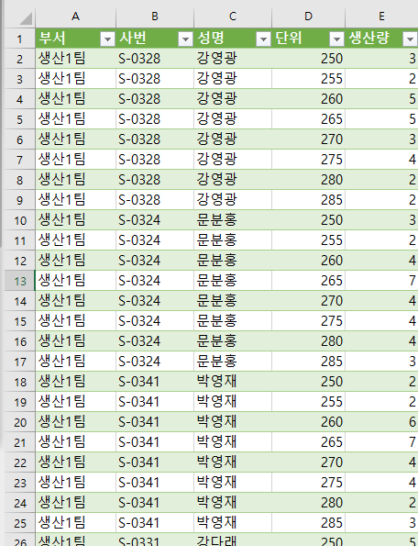
완성이미지

표형태변환연습
[실습 내용 및 지시 사항]
===========================================================================
* 크로스탭 형식의 표를 분석기능 적용을 위한 일반 표(Raw data) 형식으로 변환
** 쿼리 표 생성
*** [데이터]메뉴탭 --> [데이터가져오기및변환]그룹 --> [테이블/범위에서]메뉴 실행
** 쿼리 표 전처리 작업
*** 쿼리 이름 변경 "강수량조사"
*** 월이 표시된 열 "1월"～"12월"을 선택한 후 [변환]메뉴탭 --> [열 피벗 해제]메뉴 실행
*** "특성", "값" 열 머릿글을 더블클릭하여 "월", "강수량" 으로 수정
*** [홈]메뉴탭 --> [로드및닫기]메뉴 실행하여 워크시트에 반영
행정구역 | 시군구분 | 1월 | 2월 | 3월 | 4월 | 5월 | 6월 | 7월 | 8월 | 9월 | 10월 | 11월 | 12월
동부 | 김해시 | 104 | 67.9 | 41.4 | 56.7 | 58.5 | 248.5 | 536.2 | 219.3 | 295 | 25.3 | 81.4 | 8.4
동부 | 밀양시 | 85.6 | 63.3 | 34.4 | 47.5 | 47 | 195.7 | 437.3 | 232.5 | 279.9 | 15.1 | 57.8 | 6.9
동부 | 양산시 | 150 | 65.4 | 41.1 | 61 | 52.6 | 228.6 | 439.4 | 234.5 | 469.9 | 20.5 | 56.4 | 7
중부 | 창원시 | 106.7 | 59.4 | 36.8 | 59.1 | 66.7 | 247.6 | 501.7 | 223.9 | 319.6 | 21.8 | 64.6 | 9.3
중부 | 거제시 | 122.3 | 59.7 | 55.3 | 79.1 | 178.7 | 341.2 | 629 | 340.1 | 316.1 | 29.1 | 46.6 | 10.8
중부 | 통영시 | 111.8 | 66 | 59.1 | 70.6 | 125.6 | 358.1 | 582.2 | 235.5 | 302.7 | 28.4 | 54.1 | 11.5
중부 | 고성군 | 116.5 | 66.4 | 42.3 | 75.2 | 119.5 | 341.4 | 651.4 | 252.8 | 290.1 | 24.2 | 60.4 | 10.9
중부 | 함안군 | 100.7 | 46.1 | 32.8 | 57.6 | 52.2 | 176.8 | 497.1 | 251.9 | 324 | 21.6 | 51.3 | 8
중부 | 창녕군 | 85.1 | 44.7 | 30.6 | 44.2 | 45.4 | 181.9 | 465.3 | 309.2 | 239.9 | 18.3 | 27.5 | 5.3
서부 | 진주시 | 104.5 | 46.6 | 40.6 | 62.7 | 88.8 | 208.8 | 549.1 | 400.1 | 232.1 | 25.9 | 30.4 | 8.9
서부 | 사천시 | 100.8 | 54.1 | 38.8 | 69.9 | 116.4 | 275.1 | 592 | 250.4 | 243.2 | 28.6 | 36.6 | 11.3
서부 | 남해군 | 118.5 | 73.7 | 53.7 | 84.4 | 164.7 | 357.9 | 651.4 | 242 | 289.1 | 28.7 | 53.6 | 14
서부 | 하동군 | 112.5 | 49.9 | 47.6 | 69.1 | 142.1 | 279.9 | 635.6 | 583.4 | 219.5 | 30.7 | 26.1 | 20.2
서부 | 의령군 | 97.6 | 42 | 31.4 | 52.8 | 70.8 | 190.6 | 577.5 | 434.3 | 271 | 22.5 | 25.2 | 8
서부 | 산청군 | 89.3 | 42.4 | 36.9 | 59.6 | 94.5 | 203.7 | 603.5 | 642.5 | 220.2 | 17.1 | 29.9 | 5.1
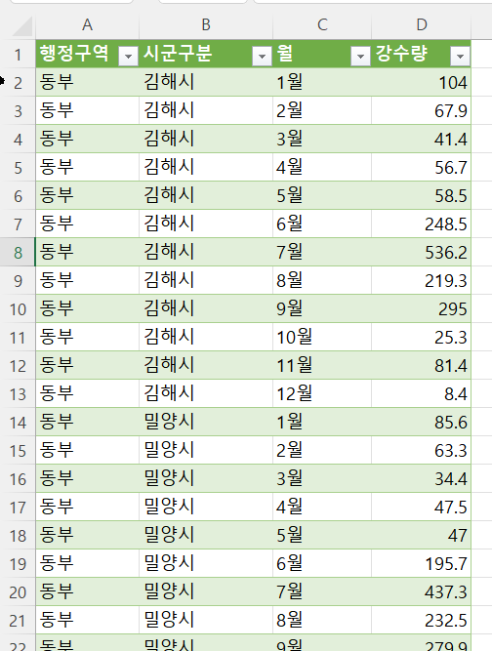
완성이미지
서부 | 함양군 | 104.3 | 52.3 | 33.4 | 53.6 | 68.8 | 211.1 | 620.6 | 601.5 | 241.7 | 12.8 | 36.8 | 5.7
서부 | 거창군 | 91.3 | 47.5 | 29.1 | 47.7 | 75.1 | 176.4 | 603.2 | 561.2 | 192.7 | 11.1 | 29.1 | 3.3
서부 | 합천군 | 82.3 | 39.6 | 29 | 45.5 | 69.3 | 176.1 | 567.8 | 467.8 | 212.8 | 17.1 | 24.8 | 5.4

영업매출표1
[실습 내용 및 지시 사항]
===========================================================================
* 영업매출표1과 영업매출표2를 담당부서와 직원정보를 기준으로 병합
** 영업매출표1을 *** [데이터]메뉴탭 --> [데이터가져오기및변환]그룹 --> [테이블/범위에서]메뉴 실행
***"담당부서"열의 빈 셀을 채우기 위해 [변환]메뉴탭 --> [채우기]메뉴 --> [아래로]
*** 쿼리표 이름을 "영업매출1"로 수정
** 영업매출표2를 *** [데이터]메뉴탭 --> [데이터가져오기및변환]그룹 --> [테이블/범위에서]메뉴 실행
***"담당부서"열의 빈 셀을 채우기 위해 [변환]메뉴탭 --> [채우기]메뉴 --> [아래로]
*** 쿼리표 이름을 "영업매출2"로 수정
** 쿼리표 영업매출1과 영업매출2를 병합
*** 쿼리표의 병합 : [홈]메뉴탭 --> [쿼리병합]메뉴 --> [쿼리를 새항목으로 병합] --> 병합 대화상자 열림
--> 영업매출1 쿼리표와 영업매출2 쿼리표를 "직원정보" 필드를 클릭하여 기준으로 병합
--> 추가된 필드 열머리글의 펼침 단추를 클릭하여 "목표", "실적", "매출이익"필드만 체크표시(담당부서와 직원정보 필드 제외)
--> 추가로 생성된 병합된 쿼리 표의 이름을 "매출통합"으로 수정
담당부서 | 직원정보 | 목표 | 실적 | 매출이익
영업1팀 | 정희엘(강남) | 5,680,000 | 6,192,000 | 433,500
 | 박단비(영등포) | 6,310,000 | 7,131,000 | 998,400
 | 정진하(구로) | 7,080,000 | 8,426,000 | 674,100
 | 김병민(용산) | 5,440,000 | 5,440,000 | 54,400
 | 이제우(종로) | 7,860,000 | 7,310,000 | 219,300
 | 김준용(압구정) | 5,990,000 | 4,972,000 | -49,800
영업2팀 | 박정화(을지로) | 5,160,000 | 5,522,000 | 662,700
 | 이서우(서초) | 6,630,000 | 7,492,000 | 824,200
 | 최리(잠실) | 5,760,000 | 5,300,000 | 795,000
 | 김교은(뚝섬) | 7,360,000 | 7,581,000 | 227,500
 | 최효윤(신촌) | 6,050,000 | 6,292,000 | -629,200
 | 이유림(홍대) | 7,270,000 | 7,198,000 | 647,900

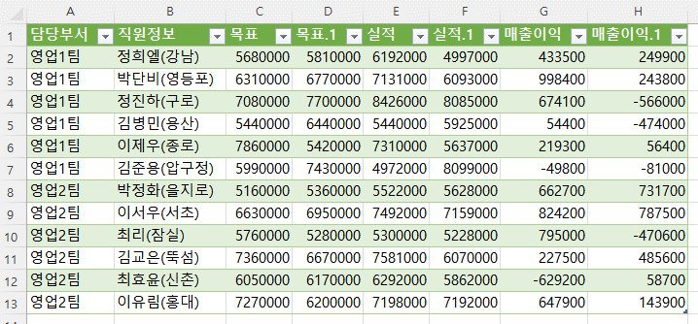
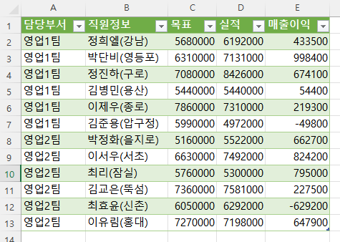
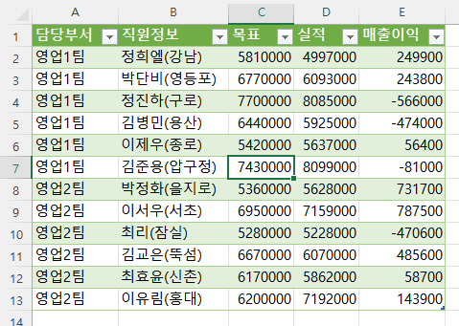
완성이미지

이월입고
[실습 내용 및 지시 사항]
===========================================================================
* 이월입고와 출고를 품번을 기준으로 병합
** 이월입고표를 *** [데이터]메뉴탭 --> [데이터가져오기및변환]그룹 --> [테이블/범위에서]메뉴 실행
*** 쿼리표 이름을 "이월입고"로 수정
** 출고표를 *** [데이터]메뉴탭 --> [데이터가져오기및변환]그룹 --> [테이블/범위에서]메뉴 실행
*** 쿼리표 이름을 "출고"로 수정
** 쿼리표 이월출고와 출고를 병합
*** 쿼리표의 병합 : [홈]메뉴탭 --> [쿼리병합]메뉴 --> [쿼리를 새항목으로 병합] --> 병합 대화상자 열림
--> 이월입고 쿼리표와 출고 쿼리표를 "품번" 필드를 클릭하여 기준으로 병합
--> 추가된 출고 필드 열머리글의 펼침 단추를 클릭하여 "출고"필드만 체크표시(품번과 제품 필드 제외)
--> "출고"필드의 null값을 0으로 값 바꾸기 : [홈]메뉴탭 --> [값 바꾸기]메뉴 null을 0으로 모두바꾸기 : <결측치처리>
--> 표시된 "출고" 필드 명을 "출고"로 수정
--> 추가로 생성된 병합된 쿼리 표의 이름을 "이월입고출고병합"으로 수정
* 이월입고출고병합 쿼리표에 계산 필드 추가
**파워쿼리 창의 [열추가]메뉴탭
*** [열추가]메뉴탭 --> [사용자 지정 열]메뉴 --> "잔고" 새 열 이름 입력, 사용자 수식 =[이월]-[입고]-[출고] 을 입력 : <계산열추가>
*** [열추가]메뉴탭 --> [조건열] --> 새 열 이름 "잔고별등급" 입력 --> 조건을 입력 --> 조건 외의 기타 값 입력
조건: "잔고"가 75이상이면 A, 50이상이면 B, 25이상이면 C, 나머지는 D로 표시 <값 구간화>
품번 | 제품 | 이월 | 입고
P00151 | 컬러레이저복사기 XI-4400 | 15 | 15
P00879 | 레이저복합기 L200 | 20 | 20
P00944 | 도트 TIC-7A | 69 | 65
P01553 | 잉크젯복합기 AP-5500 | 20 | 20
P02063 | 링제본기 ST-200X | 40 | 40
P02126 | 와이어제본기 WC-5100 | 61 | 55
P02378 | 도트 TIC-1A | 35 | 35
P02466 | 오피스 Z-03 | 25 | 25
P02615 | 고급복사지A4 1000매 | 25 | 25
P03280 | 무한레이저복합기 L800C | 15 | 15
P03412 | RF OA-300 | 35 | 35
P03418 | 문서세단기 SCUT-1000 | 20 | 20
P03440 | 와이어제본기 WC-5500 | 20 | 20
P03984 | 레이저복합기 L500 | 45 | 45
P04174 | 잉크젯복합기 AP-4900 | 20 | 20
P04459 | 프리미엄복사지A4 2500매 | 45 | 45
P04785 | 열제본기 TB-8200 | 22 | 20
P05049 | 바코드 Z-750 | 61 | 55
P05057 | 잉크젯팩시밀리 FX-1000 | 53 | 45
P05409 | 바코드 BCD-200 Plus | 60 | 60
P05424 | 잉크젯팩시밀리 FX-2000 | 30 | 30
P05488 | 흑백레이저복사기 TLE-5000 | 65 | 65
P06000 | 레이저복합기 L800 | 68 | 60
P07093 | 지문인식 FPIN-1000+ | 15 | 15
P07468 | 무한잉크젯복합기 AP-5500W | 15 | 15
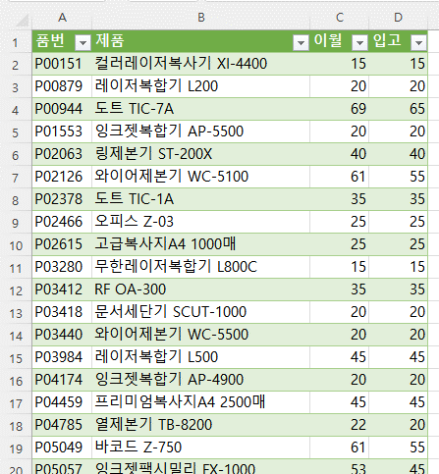
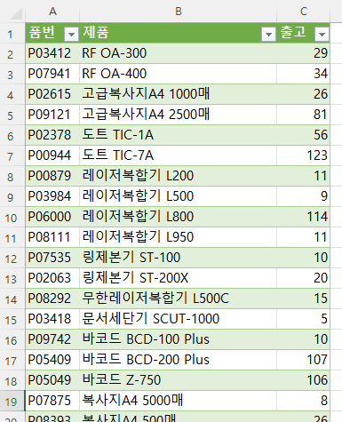
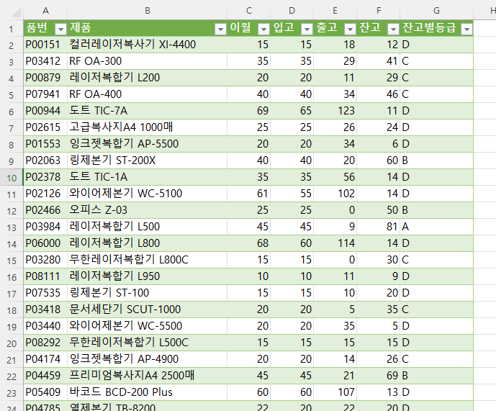
완성이미지
P07535 | 링제본기 ST-100 | 15 | 15
P07777 | 잉크젯복합기 AP-3300 | 25 | 25
P07875 | 복사지A4 5000매 | 10 | 10
P07923 | 문서세단기 SCUT-1500B | 25 | 25
P07941 | RF OA-400 | 40 | 40
P08111 | 레이저복합기 L950 | 10 | 10
P08292 | 무한레이저복합기 L500C | 15 | 15
P08393 | 복사지A4 500매 | 21 | 20
P08493 | 지문인식 FPIN-2000F | 55 | 55
P08555 | 잉크젯팩시밀리 FX-1050 | 25 | 25
P08686 | 잉크젯복합기 AP-3200 | 20 | 20
P08928 | 레이저복합기 L650 | 5 | 5
P09078 | 흑백레이저복사기 TLE-8100C | 72 | 65
P09121 | 고급복사지A4 2500매 | 51 | 45
P09159 | 컬러레이저복사기 XI-3200 | 55 | 55
P09586 | RF OA-200 | 5 | 5
P09685 | 컬러레이저복사기 XI-2000 | 25 | 25
P09742 | 바코드 BCD-100 Plus | 40 | 40
P09763 | 프리미엄복사지A4 5000매 | 27 | 25

